1GD-FR-0020
 |  |  |  |  |  |  | PROCESO DE GESTIÓN DOCUMENTAL |  |  |  |  |  |  |  |  | POLICÍA NACIONAL
Código:1GD-FR-0020
Fecha: 04/07/2018 |  |  |  |  |  |  | DIAGNÓSTICO INTEGRAL PARA LOS ARCHIVOS DE LA POLICÍA NACIONAL
Versión: 0

CIUDAD: Bogotá |  |  |  |  |  |  |  |  |  | FECHA ELABORACIÓN DEL DIAGNÓSTICO |  |  |  |  |  |  | 21 |  | 4 |  |  | 2022
RESPONSABLE DEL DILIGENCIAMIENTO: LUIS EDUARDO CAVIEDES
A. IDENTIFICACIÓN
CÓDIGO Y NOMBRE DE LA UNIDAD: DIRECCIÓN DE SANIDAD POLICÍA NACIONAL
FECHA DE CREACIÓN DE LA UNIDAD: |  |  |  |  |  |  |  |  |  | ACTO ADMINISTRATIVO DE CREACIÓN DE LA UNIDAD: Decreto 2137 del 29-07-1983
DIRECCIÓN DE LA UNIDAD: CALLE 44 50-51, CAN |  |  |  |  |  |  |  |  |  | ACTO ADMINISTRATIVO VIGENTE DE LA UNIDAD: Resolución No. 05644 del 10 diciembre del 2019
CORREO ELECTRÓNICO DE LA UNIDAD: DISAN.ARCHIVO@CORREO.POLICIA.GOV.CO DISAN.GUGED@CORREO.POLICIA.GOV.CO |  |  |  |  |  |  |  |  |  | TELÉFONO: 7410-3800 |  |  |  |  |  |  |  | IP: 7410
A.1 DIRECTOR, COMANDANTE O JEFE DE LA UNIDAD:
NOMBRE: |  |  | MANUEL ANTONIO VÁSQUEZ PRADA
GRADO: |  |  | MAYOR GENERAL
CARGO: |  |  | DIRECTOR DE SANIDAD
TIEMPO EN EL CARGO: |  |  |  | 1 AÑO 3 MESES y 15 DIAS
A.2 ADMINISTRACIÓN DEL ARCHIVO
Jefe Grupo de Gestión Documental
NOMBRES Y APELLIDOS: LUIS EDUARDO CAVIEDES |  |  |  |  |  |  |  |  |  | CAPACITACIÓN O CURSOS EN GESTIÓN DOCUMENTAL Y ARCHIVÍSTICA
GRADO: INTENDENTE |  |  |  |  |  |  |  |  |  | 1 | CURSO ADMINISTRACIÓN DOCUMENTAL
CARGO: JEFE GRUPO GESTIÓN DOCUMENTAL |  |  |  |  |  |  |  |  |  | 2 | CURSO ESPECIAL EN ORGANIZACIÓN DE ARCHIVOS ADMINISTRATIVOS
TIEMPO EN EL PROCESO DE GESTIÓN DOCUMENTAL |  |  |  |  |  |  |  |  |  | 3
TIEMPO EN LA INSTITUCIÓN |  |  |  |  |  |  |  |  |  | 4
CORREO INSTITUCIONAL |  |  |  |  |  |  |  |  |  | 5
No. CELULAR |  |  |  |  |  |  |  |  |  | 6
No IP DE LA OFICINA Y/O GRUPO |  |  |  |  |  |  |  |  |  | 7
CONDICIÓN MÉDICO LABORAL |  |  |  |  |  |  |  |  |  | 8
Funciones del Jefe Grupo de Gestión Documental
1 | Supervisar el trámite en las ventanillas únicas de la documentación oficial a través de mecanismos para que se garantice el manejo expedito y controlado de la correspondencia.
2 | Verificar el cumplimiento a los lineamientos del proceso de gestión documental, respecto al control de registros para que se ejecuten las directrices y regulaciones de los entes competentes
3 | Supervisar la ejecución del procedimiento archivo central con el fin de garantizar la disponibilidad e integridad de los activos de información para la consulta.
4 | Proyectar las modificaciones y actualizaciones de las tablas de retención documental cuando se requiera, para el trámite respectivo ante el comité de archivo de la unidad.
5
6
7
Responsable Archivo Central
NOMBRES Y APELLIDOS: JOHN JAIRO CAJAMARCA LIZARAZO |  |  |  |  |  |  |  |  |  | CAPACITACIÓN O CURSOS EN GESTIÓN DOCUMENTAL Y ARCHIVÍSTICA
GRADO: INTENDENTE |  |  |  |  |  |  |  |  |  | 1 | CURSO ORGANIZACION DE ARCHIVOS ADMINISTRATIVOS
CARGO: RESPONSABLE ARCHIVO CENTRAL DISAN |  |  |  |  |  |  |  |  |  | 2 | CURSO ORGANIZACION DOCUMENTAL EN EL ENTORNO LABORAL
TIEMPO EN EL PROCESO DE GESTIÓN DOCUMENTAL |  |  |  |  |  |  |  |  |  | 3
TIEMPO EN LA INSTITUCIÓN |  |  |  |  |  |  |  |  |  | 4
CORREO INSTITUCIONAL |  |  |  |  |  |  |  |  |  | 5
No. CELULAR |  |  |  |  |  |  |  |  |  | 6
No IP DE LA OFICINA Y/O GRUPO |  |  |  |  |  |  |  |  |  | 7
CONDICIÓN MÉDICO LABORAL |  |  |  |  |  |  |  |  |  | 8
Funciones del Responsable Archivo Central
1 | Revisar los parámetros establecidos en gestión documental con el fin de garantizar los niveles de seguridad y confidencialidad de la información.
2 | Llevar el control de la entrada y salida de documentos que se encuentren bajo su responsabilidad siguiendo los procedimientos establecidos con el fin de prevenir la pérdida de información.
3 | Revisar los conceptos técnicos sobre gestión documental emitidos por el grupo con el fin de que cumplan con las directrices de la Institución y estatal.
4
5
6
7
TALENTO HUMANO
GRADO | APELLIDOS Y NOMBRES |  |  |  |  | CÉDULA | CARGO ACTUAL | No. De Celular | TIEMPO DE SERVICIO EN LA UNIDAD |  |  | TIEMPO EN EL PROCESO DE GESTIÓN DOCUMENTAL |  |  | NIVEL ACADÉMICO |  |  |  |  | CONDICIÓN MÉDICO LABORAL
 |  |  |  |  |  |  |  |  | Años | Meses | Días | Años | Meses | Días
IT | CAVIEDES LUIS EDUARDO |  |  |  |  |  | JEFE GRUPO GESTIÓN DOCUMENTAL DISAN |  |  |  |  |  |  |  | TECNICO POLICIA
IT | CAJAMARCA LIZARAZO JOHN JAIRO |  |  |  |  |  | RESPONSABLE ARCHIVO CENTRAL DISAN |  |  |  |  |  |  |  | TECNICO POLICIA
TA-27 | INES OFELIA MARTINEZ BENAVIDES |  |  |  |  |  | AUXILIAR ARCHIVO |  |  |  |  |  |  |  | TECNICO GESTION DOCUMENTAL
AA 32 | MARTÍNEZ CUESTAS ANDREA |  |  |  |  |  | AUXILIAR ARCHIVO |  |  |  |  |  |  |  | TECNICO GESTION DOCUMENTAL
APA_11 | JHON JAIRO MARTINEZ RAMOS |  |  |  |  |  | AUXILIAR ARCHIVO |  |  |  |  |  |  |  | AUXILIAR ADMINISTRATIVO

A.3 NIVEL Y TIPO DE ARCHIVO
NIVEL DE LA UNIDAD |  |  |  |  |  | Asesor |  | Control |  | Operativo |  |  |  | Administrativo |  |  |  |  | Docente
 |  |  |  |  |  |  |  |  |  |  |  |  |  | x
JURISDICCIÓN |  |  |  |  |  | Dirección |  |  | Oficina Asesora |  |  | Región |  | Metropolitana |  | Departamento |  |  | Escuela de Policía |  |  |  | Centro de Instrucción
 |  |  |  |  |  | x
MISIÓN DE LA UNIDAD
SISTEMA DE ARCHIVO |  |  |  |  |  | Centralizado |  |  |  |  |  |  | Descentralizado
 |  |  |  |  |  |  |  |  |  |  |  |  | x
CLASES DE ARCHIVOS |  |  |  |  |  | Archivo de Gestión |  | Archivo de Central |  | Archivo Intermedio |  |  | Archivo Histórico |  |  | Número de Depósitos
 |  |  |  |  |  | x |  | x |  |  |  |  |  |  |  | 3
NUMERO DE DEPENDENCIAS |  |  |  |  |  | Operativas |  |  |  |  |  |  |  | Administrativas

SERVICIOS QUE PRESTA |  |  |  |  |  | EL GRUPO DE GESTIÓN DOCUMENTAL - ARCHIVO CENTRAL PRESTA LOS SIGUIENTES SERVICIOS
 |  |  |  |  |  | 1 | Asesorías y Acompañamientos |  |  |  |  | Periodicidad |  | Semanal | Cantidad |  | 20 | Origen |  | Interno
 |  |  |  |  |  | 2 | Respuesta Derechos de Petición |  |  |  |  |  |  | Semanal |  |  | 3 |  |  | Interno Y Externo
 |  |  |  |  |  | 3 | Prestamos y Consultas de Documentos |  |  |  |  |  |  | Mensual |  |  | 3 |  |  | Interno Y Externo
 |  |  |  |  |  | 4 | Transferencias Documentales |  |  |  |  |  |  | Mensual |  |  | 1 o 2 |  |  | Interno
 |  |  |  |  |  | 5 | Requerimientos / Solicitudes |  |  |  |  |  |  | Semanal |  |  | 3 |  |  | Interno Y Externo
 |  |  |  |  |  | 6
 |  |  |  |  |  | 7
 |  |  |  |  |  | PROCESOS TÉCNICOS DE REPROGRAFÍA DESARROLLADOS
 |  |  |  |  |  | DIGITALIZACIÓN | Unidad de Conservación | Periodicidad | Cantidad | MICROFILMACIÓN |  |  | Soporte |  |  |  | Periodicidad |  |  | Cantidad
 |  |  |  |  |  |  | No Aplica | No Aplica | 0 |  |  |  | No Aplica |  |  |  | No Aplica |  |  | 0
 |  |  |  |  |  |  | Almacenamiento y Administración
 |  |  |  |  |  |  | Servidores de Datos Propios (Unidad)
A.4 PRESUPUESTO ANUAL DEL ARCHIVO
PROPIO: ________________________________________________________ |  |  |  |  |  |  | ASIGNADO POR LA DEPENDENCIA: _____165.011.044,0___________ |  |  |  | SEGÚN NECESIDADES:______________________________________________________ |  |  |  |  |  |  | OTRO: ________________________________________
ASIGNACIÓN DE RUBROS PARA EL ARCHIVO:
Materiales de consumo:
Personal:
Proceso de Reprografía (Digitalización o Microfilmación) (Insumos)
Conservación o Preservación:
Mantenimiento:
Capacitación:
Equipos:
Organización:
Otro (cual): |  |  |  |  |  |  |  |  | Arrendamiento instalaciones para el archivo central de la Dirección de Sanidad (Calle 12 79ª- 25, Villa Alsacia ) Parque Industrial
...
B1. DATOS GENERALES Y UBICACIÓN DEL DEPÓSITO DE ARCHIVO
Cuenta con extractores de aire (cuantos): |  |  |  |  |  |  |  | 0 | Escáneres |  |  |  |  | 3 | Unidades de Conservación (Cajas) |  |  |  |  |  |  | 3407
Cuenta con sensores de movimiento: |  |  |  |  |  |  |  | 0 | Impresoras |  |  |  |  | 1 | Unidades de Conservación (Carpetas) |  |  |  |  |  |  | 28497
Deshumidificadores |  |  |  |  |  |  |  | 3 | Fotocopiadoras |  |  |  |  | 1 | Equipos de Microfilmación |  |  |  |  |  |  | 0
Otros, cuales?
EVIDENCIA FOTOGRÁFICA
SE DEBERÁ ANEXAR FOTOGRAFÍAS QUE DEN CUANTA DE LAS CONDICIONES TÉCNICAS MÍNIMAS QUE PRESENTA LA ESTRUCTURA DEL ARCHIVO, EQUIPAMIENTO Y MOBILIARIO, ESTANTERÍA, SEÑALÉTICA Y SEGURIDAD, LAS ÁREAS COLINDANTES Y EL ESTADO DE LA INFORMACIÓN ADMINISTRADA POR LA UNIDAD

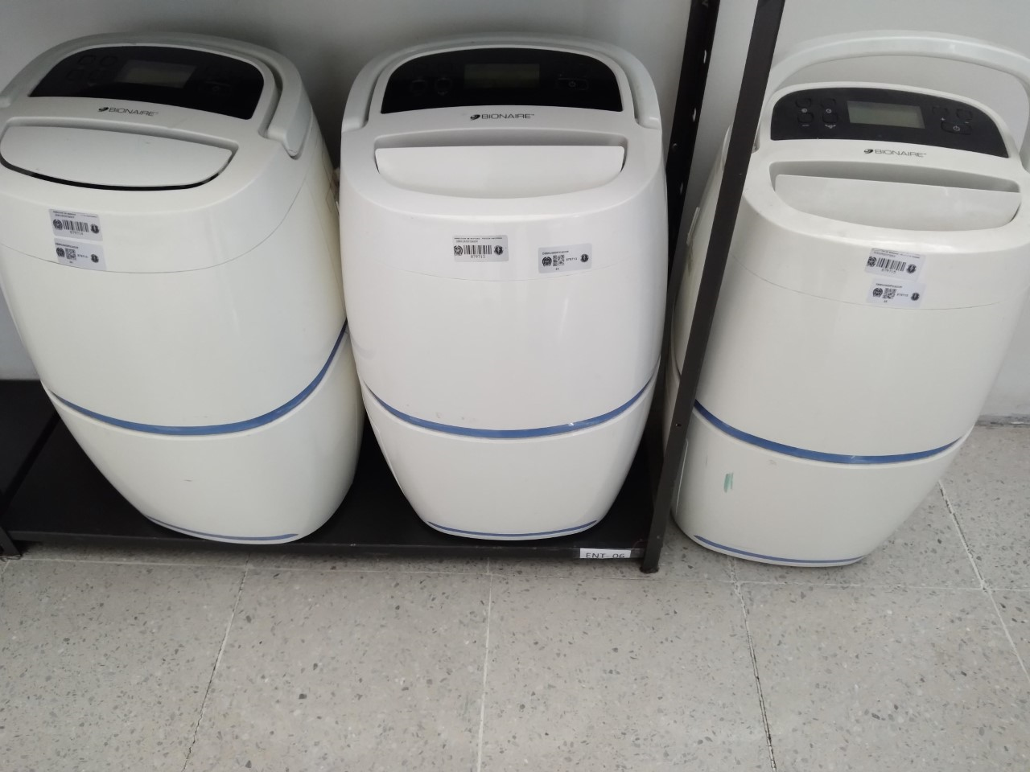
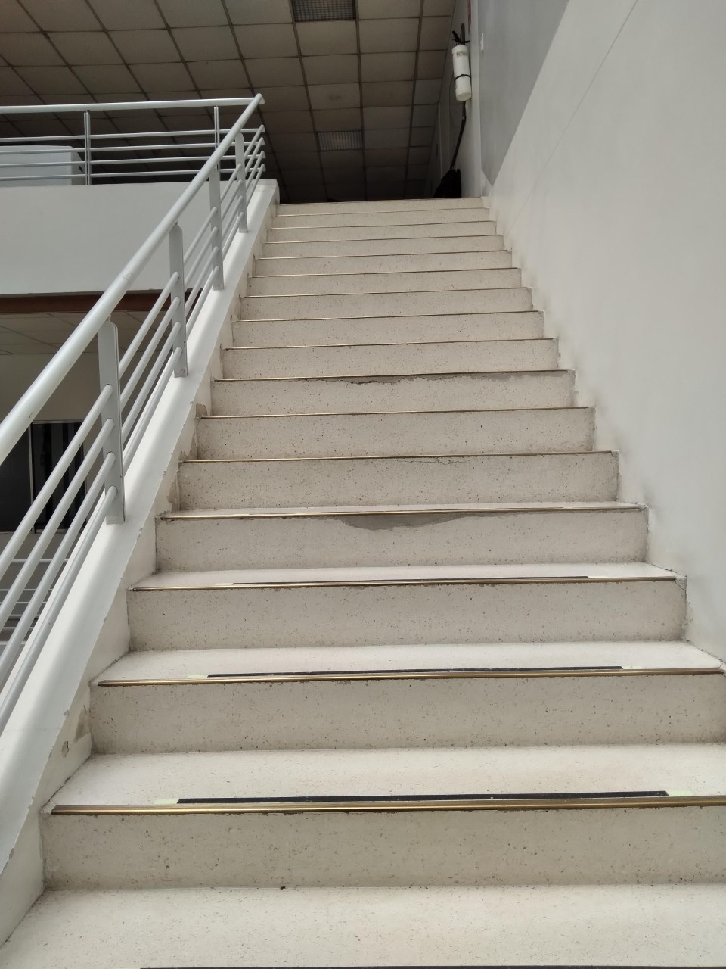
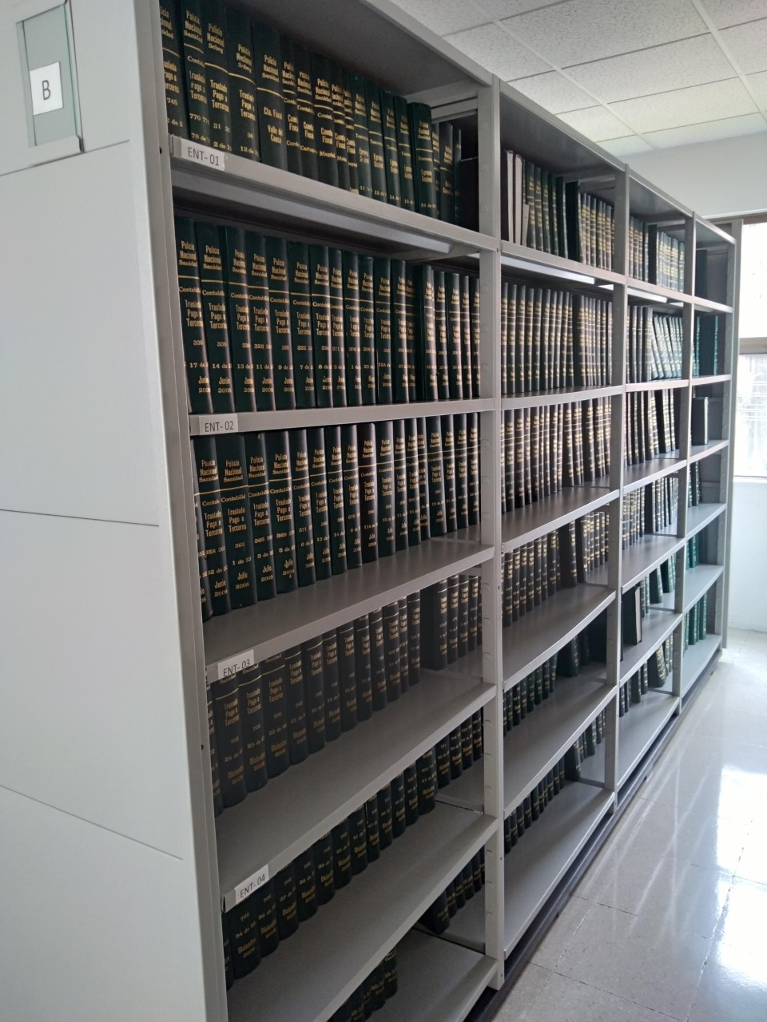

C. CARACTERÍSTICAS DE LA DOCUMENTACIÓN
IDENTIFICACIÓN DEL FONDO ACUMULDADO O DOCUMENTAL
UNIDAD POLICIAL |  |  |  |  |  |  |  |  |  |  | DEPENDENCIA PRODUCTORA:
ACERVO DOCUMENTAL
Fechas Extremas Acervo Documental |  |  |  |  |  | Cantidades de Unidades de Conservación Cajas |  | Cantidad Soporte Documental
Fecha Inicial |  | 1 | 1 | 1988 |  | 793 |  | Archivo de Gestión | Papel (carpetas) | Análogo | Digital | Planos | Libros | Videos | Fotografías |  | Cintas |  | Microfilmes |  | Magnéticos y ópticos |  | Pergaminos
fecha final |  | 31 | 12 | 2004 |  |  |  |  | 8727 | 0 | 0 | 0 | 897 | 0 | 0 |  | 0 |  | 0 |  | 0 |  | 0
 |  |  |  |  |  | 793 |  | Archivo Central | Papel (carpetas) | Análogo | Digital | Planos | Libros | Videos | Fotografías |  | Cintas |  | Microfilmes |  | Magnéticos y ópticos |  | Pergaminos
...
 |  |  |  |  |  |  | CENTRAL |  |  | Inpección y Mantenimiento: * Evaluar periódicamente el estado de conservación de los materiales constructivos de las instalaciones o edificio, estantería y mobiliario. * Identificar factores de alteración, redes de energía, conducción de agua, materiales inflamables, focos de suciedad o materiales que acumulen polvo o mugre. * Identificar, reportar y gestionar el mantenimiento, reparación o renovación de las instalaciones o mobiliario. |  |  | *Informe de conservacion preventiva SIC tramitado por GEPOL, registros comunicacion oficial No. GS-2022-000140-DISAN |  |  | semestral
 |  |  |  |  |  |  | CENTRAL |  |  | Limpieza, Desinfección, Control de Plagas: * Identificar las fuentes de polvo y/o suciedad y realizar las actividades necesarias para corregir esa situación. * Adoptar medidas de seguridad industrial para los funcionarios. * Identificar los focos de contaminación biológica y entradas de agentes bióticos y corregir esa situación. * Evaluar el estado de conservación de la documentación, grados de deterioro y actividad del agente contaminante según los parámetros indicados en el programa. * Aislar el material contaminado según los parámetros indicados en el programa. * Realizar el tratamiento y/o mantenimiento individual sobre la documentación, mobiliario, elementos de trabajo, etc., así como los procedimientos de desratización, desinsectación y demás actividades de limpieza y control, con productos y procedimientos técnicos según los parámetros indicados en el programa. * Instalar elementos de protección contra plagas en los espacios como por ejemplo, rejillas, mallas, anjeos, Etc., en caso de evidenciar la necesidad. |  |  | *Informe de conservacion preventiva SIC tramitado por GEPOL, registros comunicacion oficial No. GS-2022-000140-DISAN De acuerdo a lo dispuesto en la Resolución 03622 del 11 de julio de 2018, en su Guía 1GD - GU - 006 "SistemaIntegradodeConservaciónPreventivaSIC, serealizólas actividadesdelimpieza, control de plagaspor partedel personal encargadodeestaactividadseanexanplanillas control deaseodeJulio a Diciembre . La empresa SERVILIMPIEZA S.A, realizo fumigación quedando como antecedente el formato MASE COMPROBANTE DE RECIBO A SATISFACCION de fecha 17-12- 2021, fumigación y control de plagas correspondiente al segundo semestre del presente año. |  |  | semestral
 |  |  |  |  |  |  | CENTRAL |  |  | Control de Condiciones Ambientales: * Evaluar y controlar el entorno climático y microclimático: luz, temperatura, humedad relativa, ventilación y contaminantes atmosféricos para proteger la documentación y adoptar medidas correctivas según los parámetros indicados en el programa. * Realizar los registros de mediciones de control ambiental según los parámetros indicados en el programa. * Utilizar filtros de control UV, persianas, ventiladores, sistemas naturales o artificiales de climatización, filtros de polvo, utilización de los instrumentos necesarios para el desarrollo del control ambiental. |  |  | *Informe de conservacion preventiva SIC tramitado por GEPOL, registros comunicacion oficial No. GS-2022-000140-DISAN Se cuenta en el archivo central de la Dirección de sanidad con 03 deshumidificadores y 01 termohigrómetro, velando por la conservación de los acervos documentales se lleva el control ambiental en el formato código 1GD - FR - 0015, del cual se anexan las respectivas las planillas de Julio a Diciembre. |  |  | semestral
 |  |  |  |  |  |  | CENTRAL |  |  | Actividades sobre el material para la producción documental y almacenamiento. * Adquirir unidades que respondan a las necesidades particulares * Realizar las actividades correctivas de reemplazo de las unidades de conservación que presenten un desgaste o deterioro considerable que pongan en riesgo la conservación de la documentación según los parámetros indicados en el programa. * Establecer parámetros para la compra de unidades de conservación y demás elementos teniendo en cuenta material y soporte documental (dimensiones, resistencia de los materiales, diseño de las unidades, recubrimiento interno, acabados, etc.), compra, adecuación y mantenimiento de unidades de almacenamiento y conservación que cumplan con los estándares de calidad establecidos por el Archivo General de la Nación. |  |  | *Informe de conservacion preventiva SIC tramitado por GEPOL, registros comunicacion oficial No. GS-2022-000140-DISAN |  |  | semestral
 |  |  |  |  |  |  | CENTRAL |  |  | Sensibilización, prevención de emergencias y atención de desastres en archivos. * Elaborar el plan de atención de emergencias y atención de desastres para archivos y reacción en caso de siniestros. + Sensibilizar al personal de la unidad respecto a los diferentes procedimientos a realizarse respecto a la conservación del patrimonio documental en el evento de una emergencia natural o antropogénica según los parámetros indicados en el programa. * Aplicar los procedimientos más adecuados sobre la documentación, en el evento de presentarse emergencias o desastres naturales o antropogénicos, según los parámetros indicados en el programa. |  |  | *Informe de conservacion preventiva SIC tramitado por GEPOL, registros comunicacion oficial No. GS-2022-000140-DISAN Teniendo en cuenta que las instalaciones del archivo central de la Dirección de Sanidad se encuentran desconcentradas del nivel central, cuentan con el Plan de emergencias de la Agrupación Industrial Parque Alsacia donde se encuentran actualmente ubicadas PH - NIT 830.119.100 - 02 y plan de emergencias interno archivo DISAN se adjunta acta de socializacion 031 DISAN-GUGED. |  |  | Anual
...
 |  |  |  |  |  |  | CENTRAL |  |  | Inpección y Mantenimiento: * Evaluar periódicamente el estado de conservación de los materiales constructivos de las instalaciones o edificio, estantería y mobiliario. * Identificar factores de alteración, redes de energía, conducción de agua, materiales inflamables, focos de suciedad o materiales que acumulen polvo o mugre. * Identificar, reportar y gestionar el mantenimiento, reparación o renovación de las instalaciones o mobiliario. |  |  | *Informe de conservacion preventiva SIC tramitado por GEPOL, registros comunicacion oficial No. GS-2022-000140-DISAN |  |  | semestral
 |  |  |  |  |  |  | Clase de Archivo |  |  | Actividad |  |  | Evidencia |  |  | periodicidad
 |  |  |  |  |  |  | N/A |  |  | N/A |  |  | N/A |  |  | N/A
...
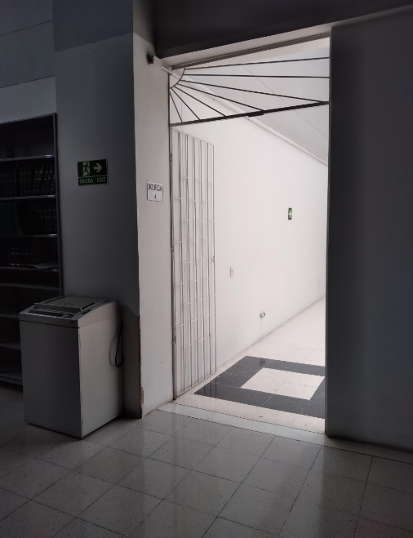
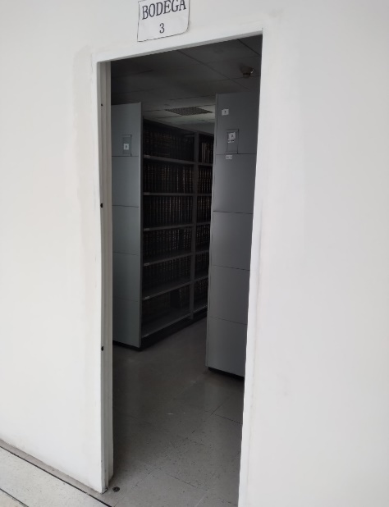
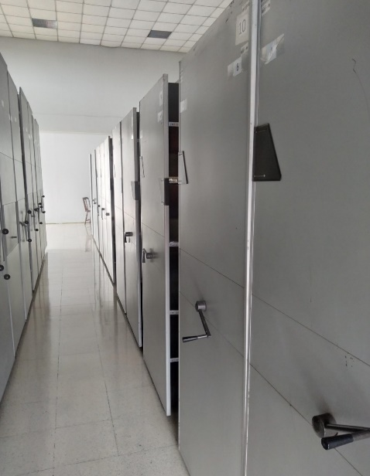

 |  |  |  | 21 | 4 | 2022 |  | Fecha de Elaboración |  | 21 | 4 | 2022 |  |  |  | VISTO BUENO JEFE DE LA UNIDAD
 |  |  |  | Intendente JOHN JAIRO CAJAMARCA LIZARAZO |  |  |  | Jefe Grupo de Gestión Documental |  | Intendente. LUIS EDUARDO CAVIEDES |  |  |  |  |  | Comandante de Unidad |  | Mayor General MANUEL ANTONIO VÁSQUEZ PRADA
 |  |  |  | Grado Nombres y Apellidos |  |  |  |  |  | Grado Nombres y Apellidos |  |  |  |  |  |  | Grado Nombres y Apellidos

 |  |  |  |  |  |  |  | Firma |  |  |  |  |  |  |  |  | Firma

